圖表索引
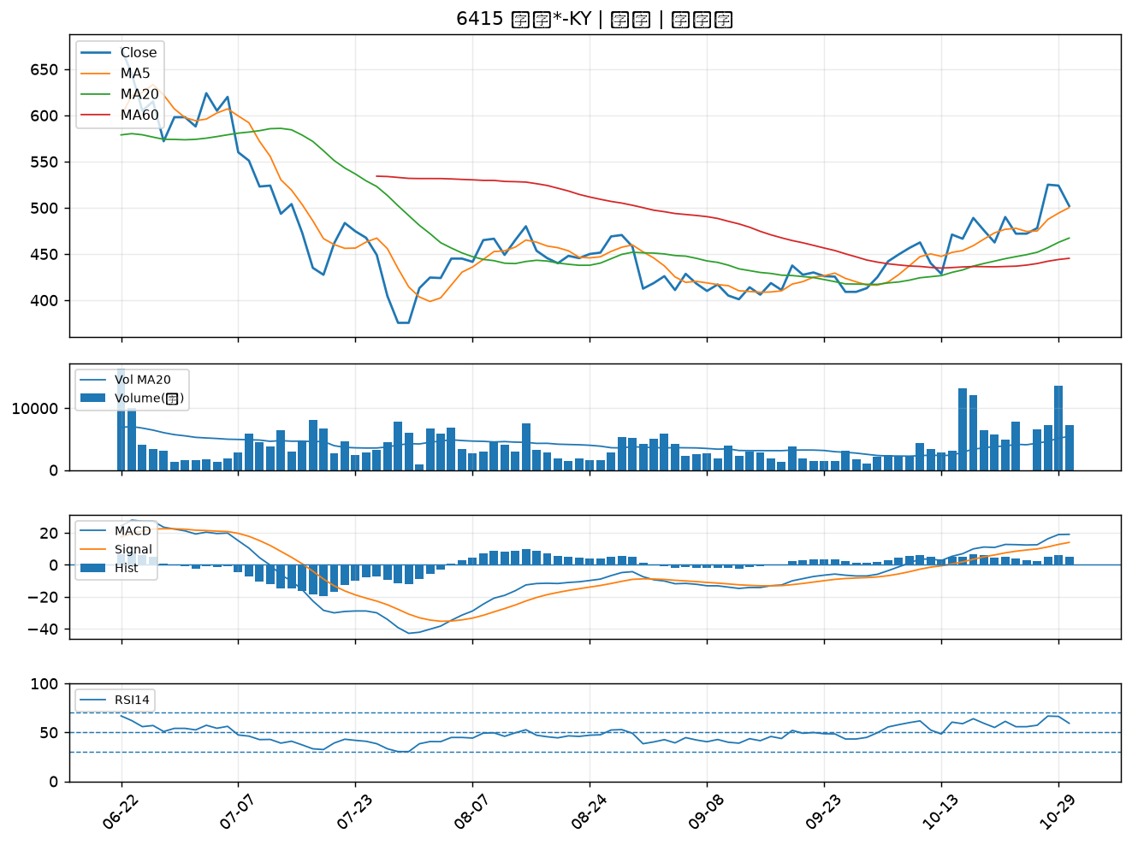
股票代號 | 股票名稱 | 市場 | 買進觀察分級 | 主力突破分數 | 圖表路徑
2516 | 新建 | 上市 | A級 | 7 | output/charts/20261030/2516_新建.png
2603 | 長榮 | 上市 | A級 | 5 | output/charts/20261030/2603_長榮.png
2379 | 瑞昱 | 上市 | A級 | 5 | output/charts/20261030/2379_瑞昱.png
5013 | 強新 | 上櫃 | A級 | 4 | output/charts/20261030/5013_強新.png
2891 | 中信金 | 上市 | A級 | 4 | output/charts/20261030/2891_中信金.png
2834 | 臺企銀 | 上市 | A級 | 4 | output/charts/20261030/2834_臺企銀.png
2801 | 彰銀 | 上市 | A級 | 4 | output/charts/20261030/2801_彰銀.png
2905 | 三商 | 上市 | A級 | 4 | output/charts/20261030/2905_三商.png
1216 | 統一 | 上市 | A級 | 3 | output/charts/20261030/1216_統一.png
2352 | 佳世達 | 上市 | B級 | 6 | output/charts/20261030/2352_佳世達.png
2887 | 台新新光金 | 上市 | B級 | 3 | output/charts/20261030/2887_台新新光金.png
2892 | 第一金 | 上市 | B級 | 2 | output/charts/20261030/2892_第一金.png
2890 | 永豐金 | 上市 | B級 | 2 | output/charts/20261030/2890_永豐金.png
2880 | 華南金 | 上市 | B級 | 2 | output/charts/20261030/2880_華南金.png
2881 | 富邦金 | 上市 | B級 | 2 | output/charts/20261030/2881_富邦金.png
2889 | 國票金 | 上市 | B級 | 2 | output/charts/20261030/2889_國票金.png
2254 | 巨鎧精密-創 | 上市 | B級 | 2 | output/charts/20261030/2254_巨鎧精密-創.png
4904 | 遠傳 | 上市 | B級 | 2 | output/charts/20261030/4904_遠傳.png
4714 | 永捷 | 上櫃 | B級 | 2 | output/charts/20261030/4714_永捷.png
1101 | 台泥 | 上市 | B級 | 1 | output/charts/20261030/1101_台泥.png
2882 | 國泰金 | 上市 | B級 | 1 | output/charts/20261030/2882_國泰金.png
5880 | 合庫金 | 上市 | B級 | 1 | output/charts/20261030/5880_合庫金.png
2033 | 佳大 | 上市 | B級 | 1 | output/charts/20261030/2033_佳大.png
2886 | 兆豐金 | 上市 | B級 | 1 | output/charts/20261030/2886_兆豐金.png
6415 | 矽力*-KY | 上市 | B級 | 0 | output/charts/20261030/6415_矽力*-KY.png

2516 新建｜A級
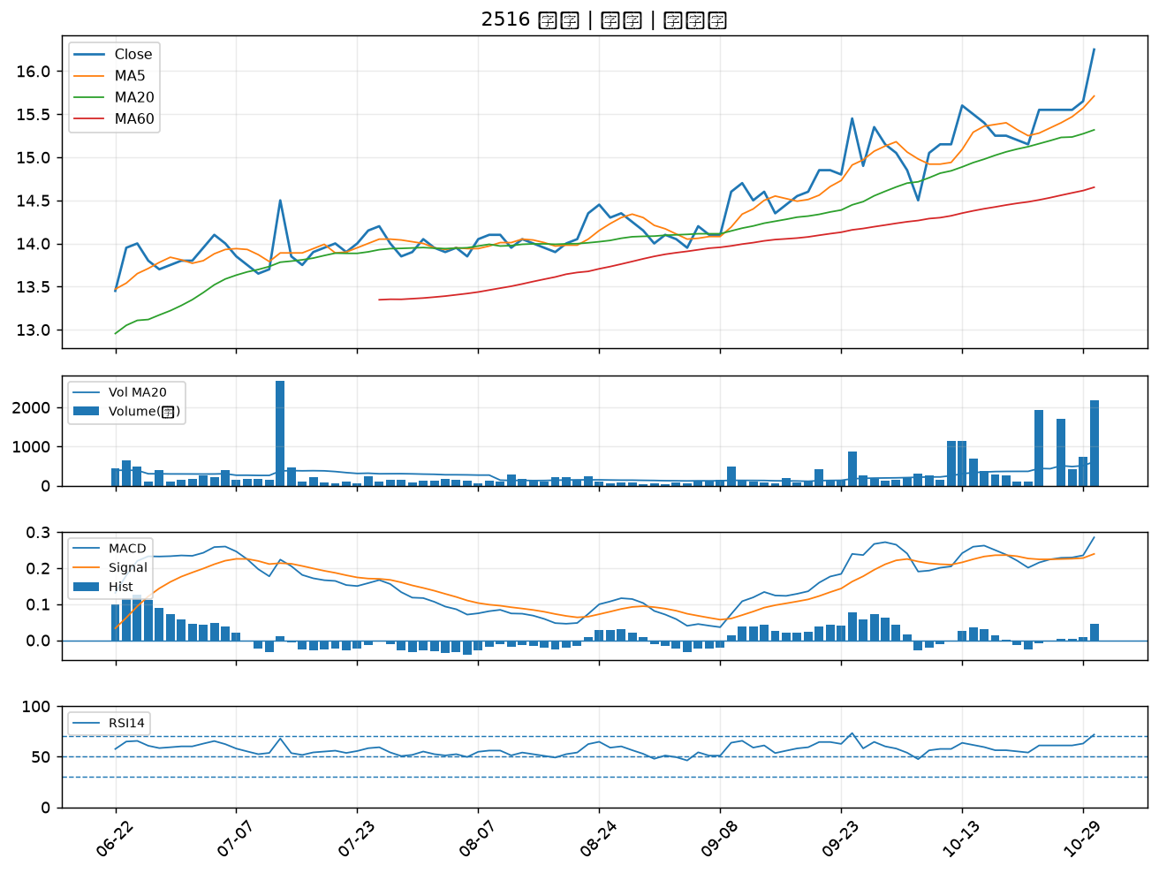

2603 長榮｜A級
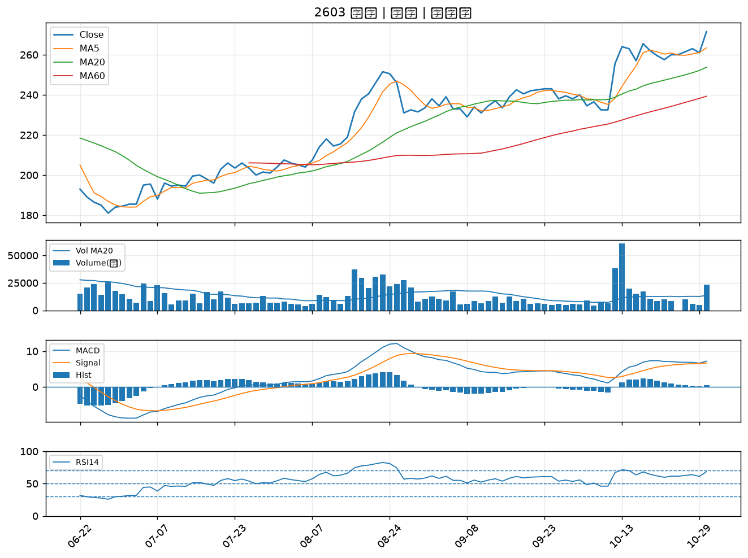

2379 瑞昱｜A級
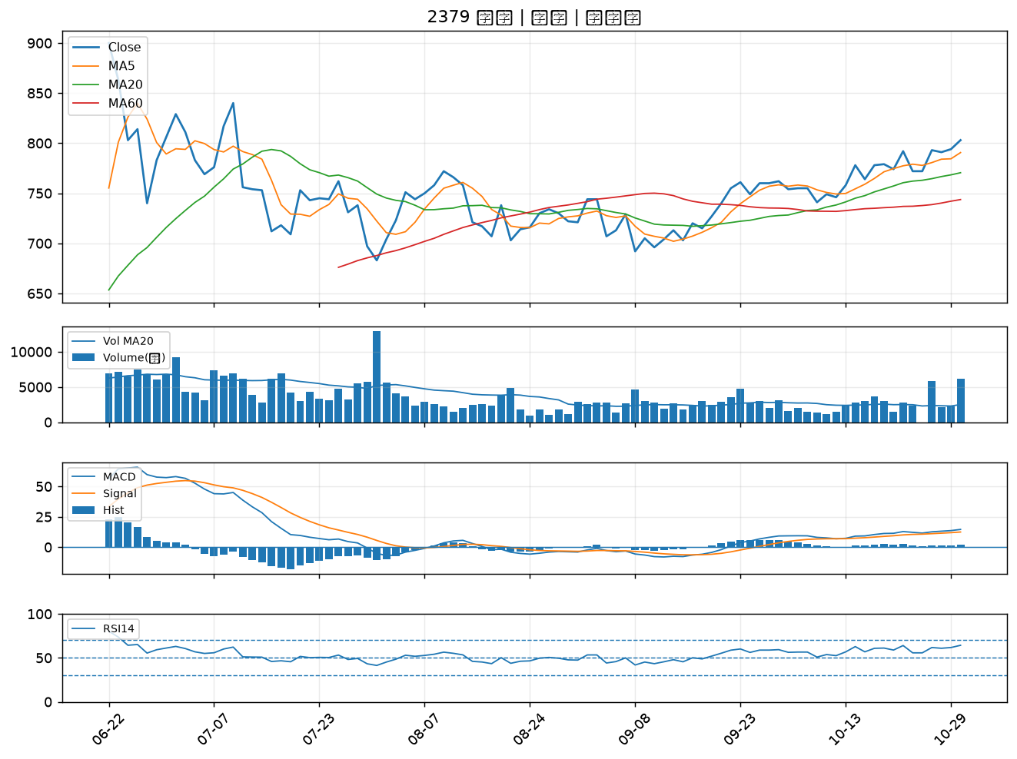

5013 強新｜A級
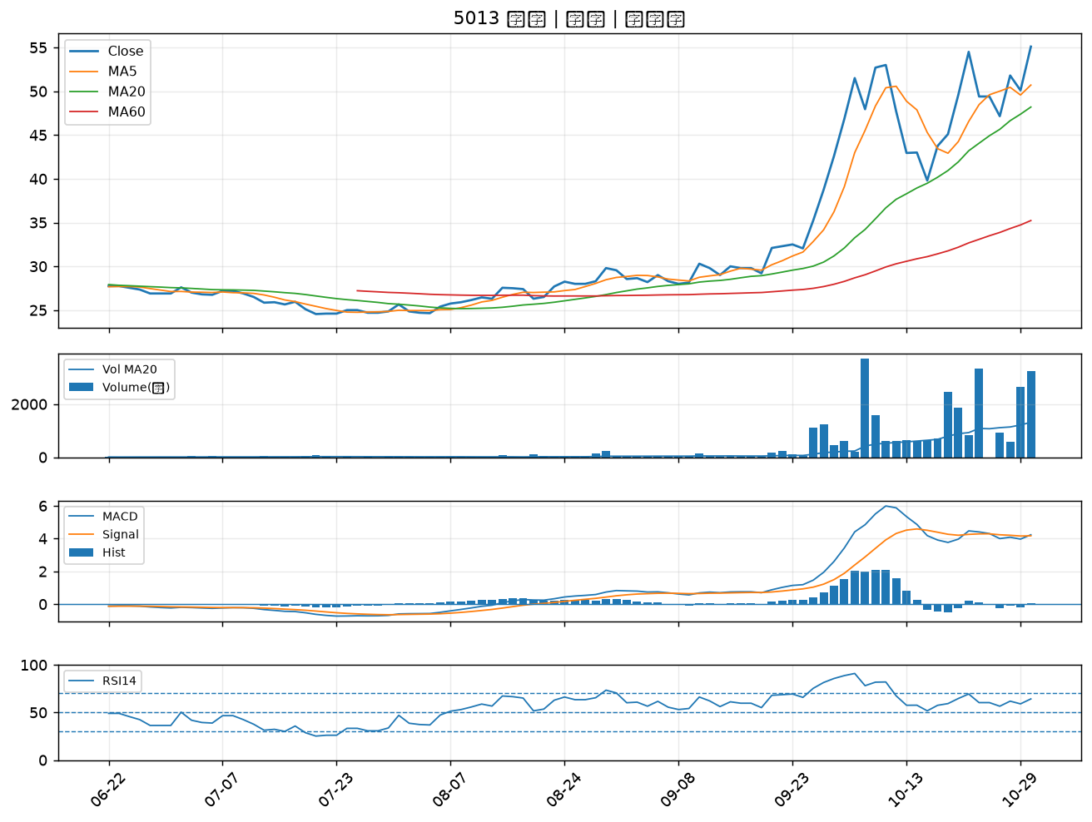

2891 中信金｜A級
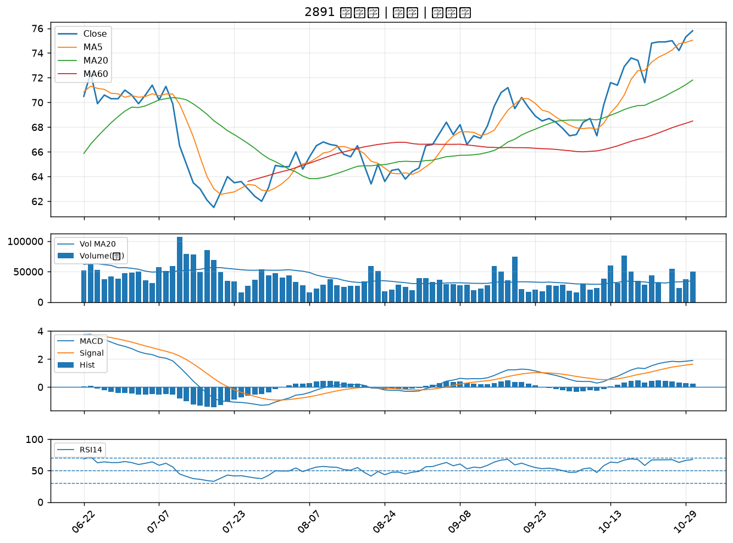

2834 臺企銀｜A級
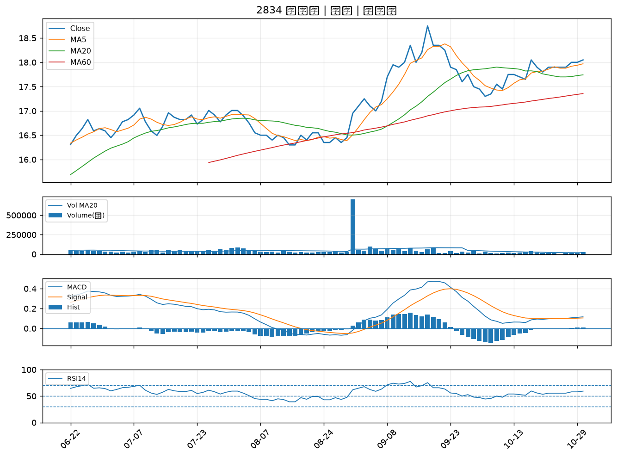

2801 彰銀｜A級
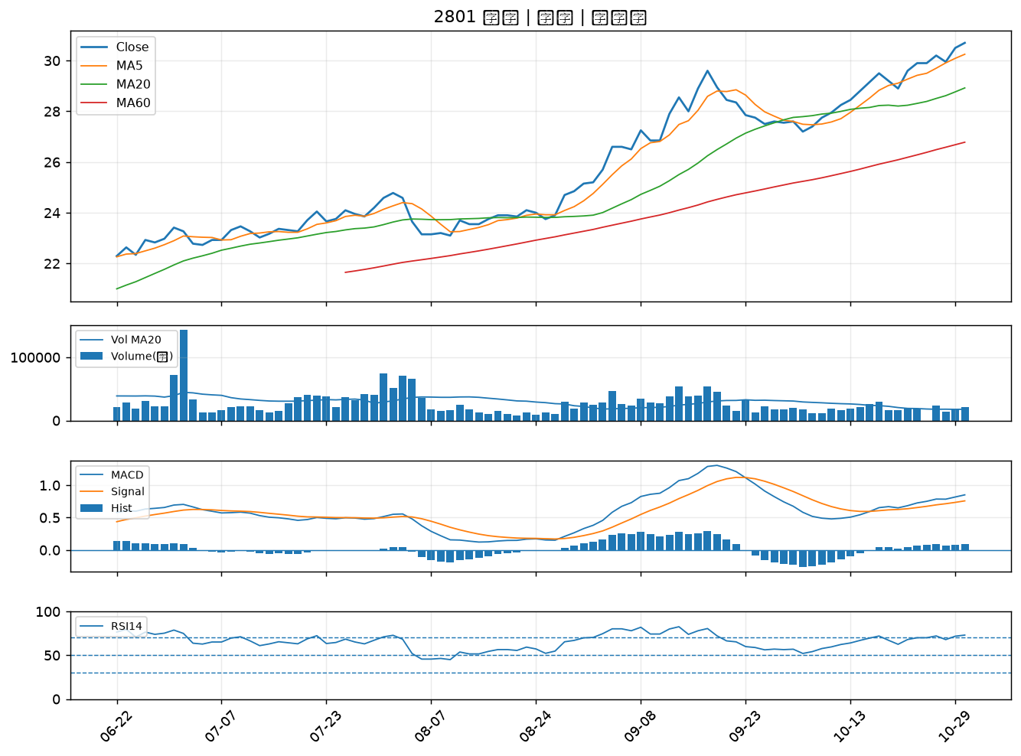

2905 三商｜A級
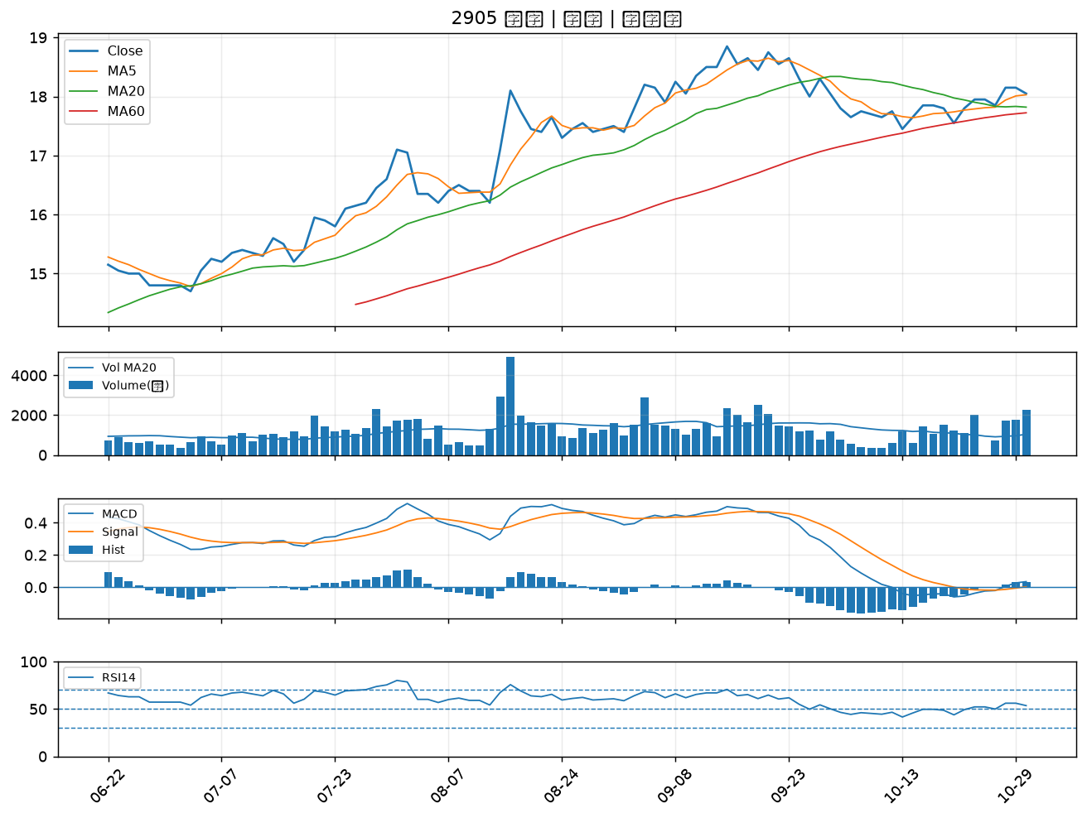

1216 統一｜A級
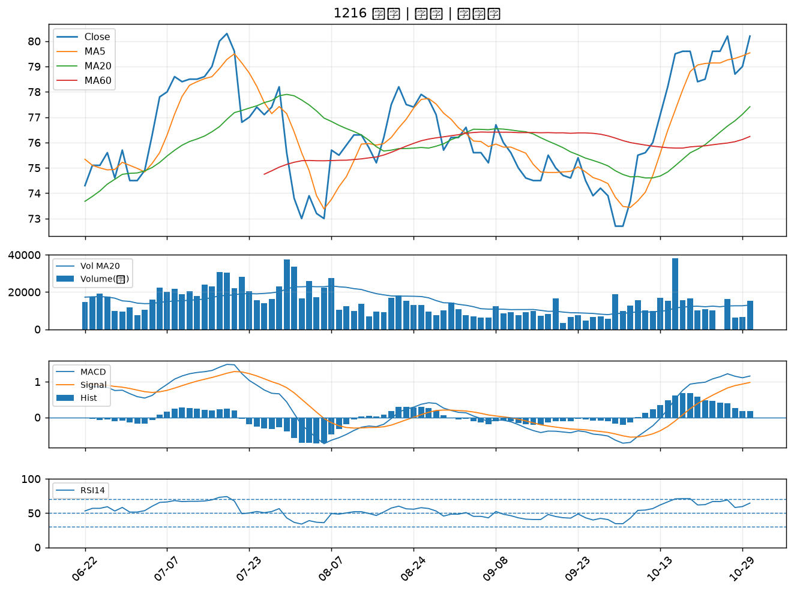

2352 佳世達｜B級
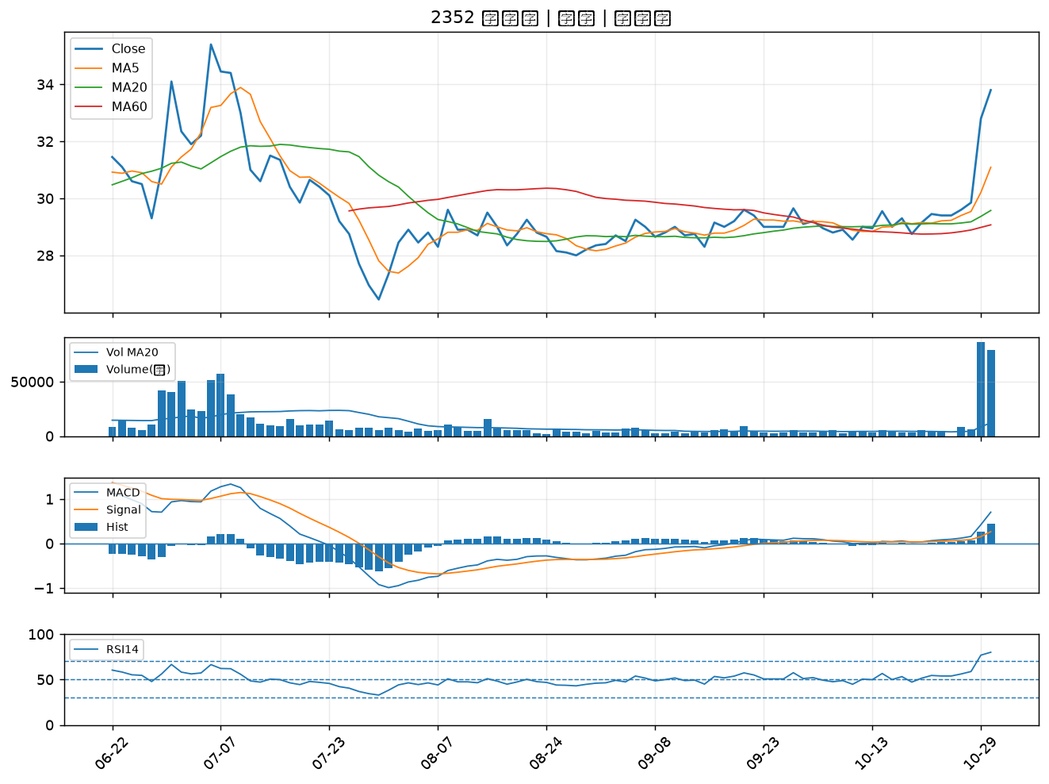

2887 台新新光金｜B級
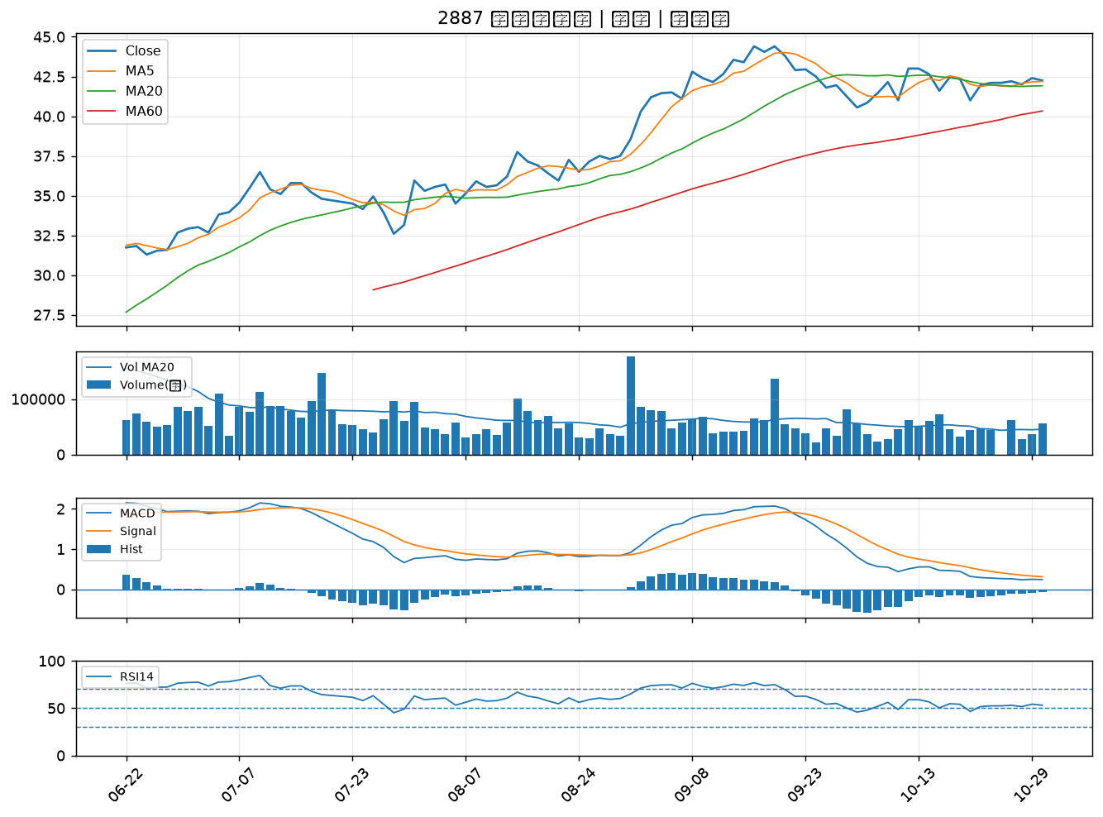

2892 第一金｜B級
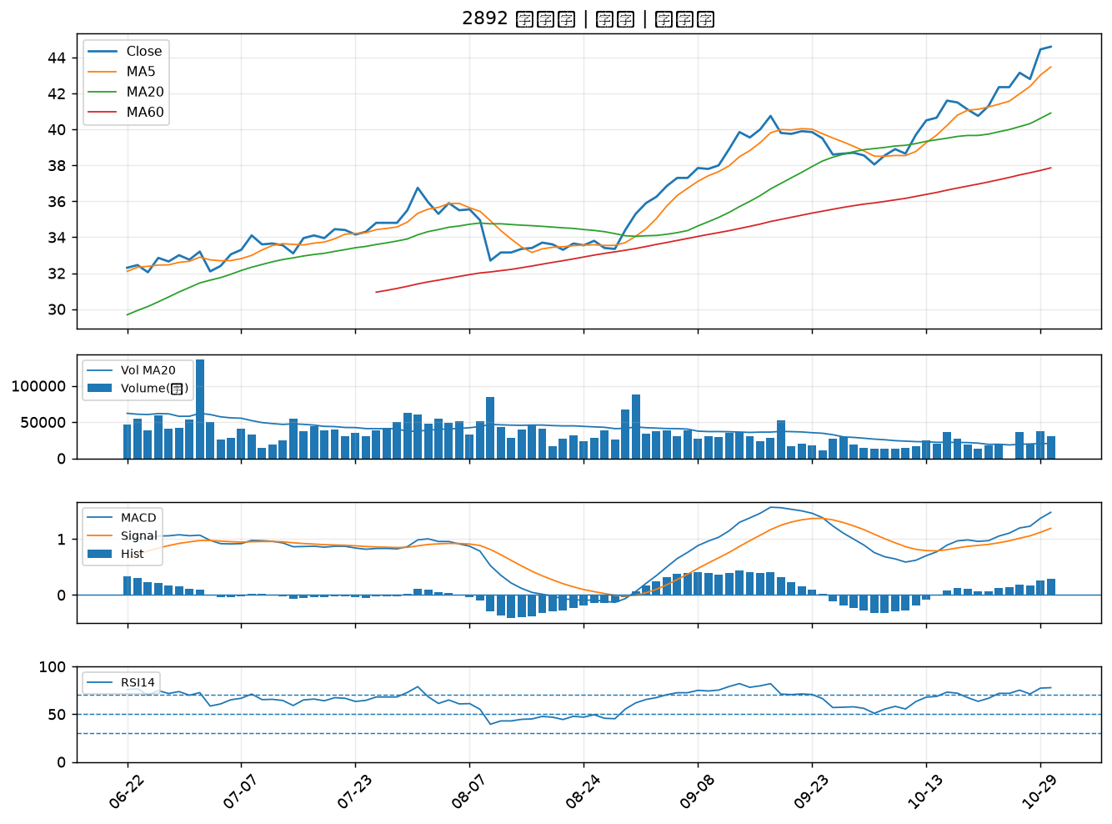

2890 永豐金｜B級
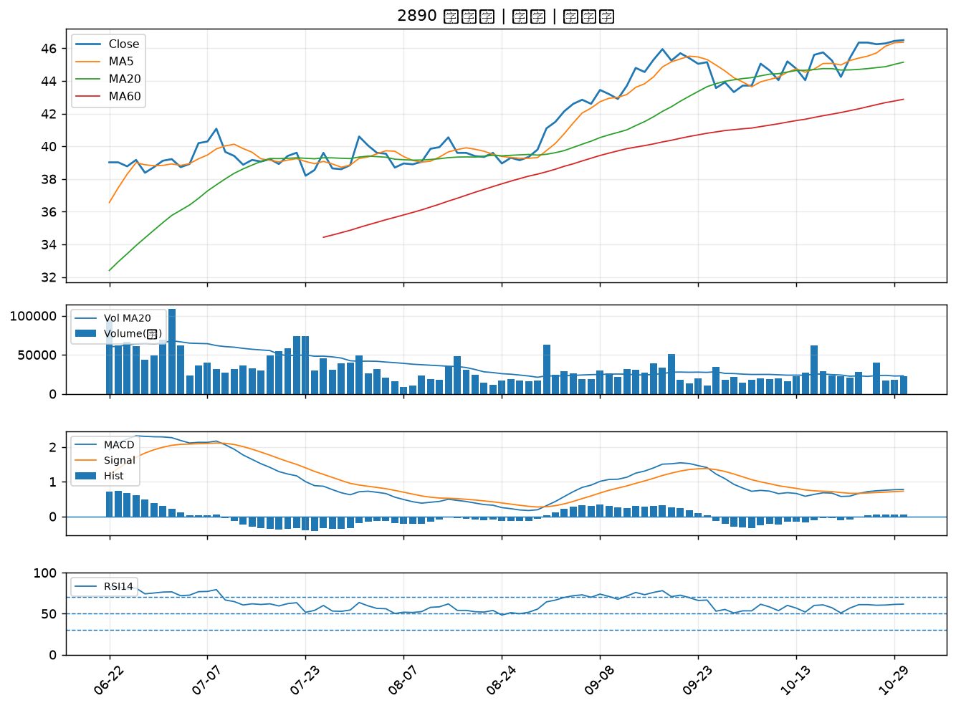

2880 華南金｜B級
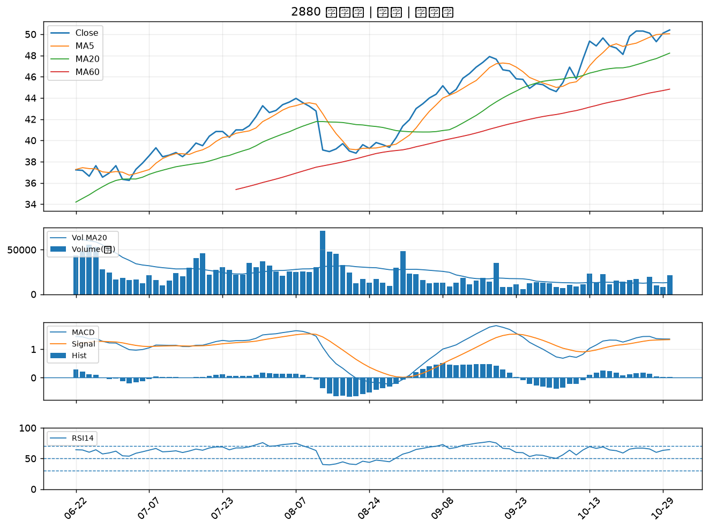

2881 富邦金｜B級
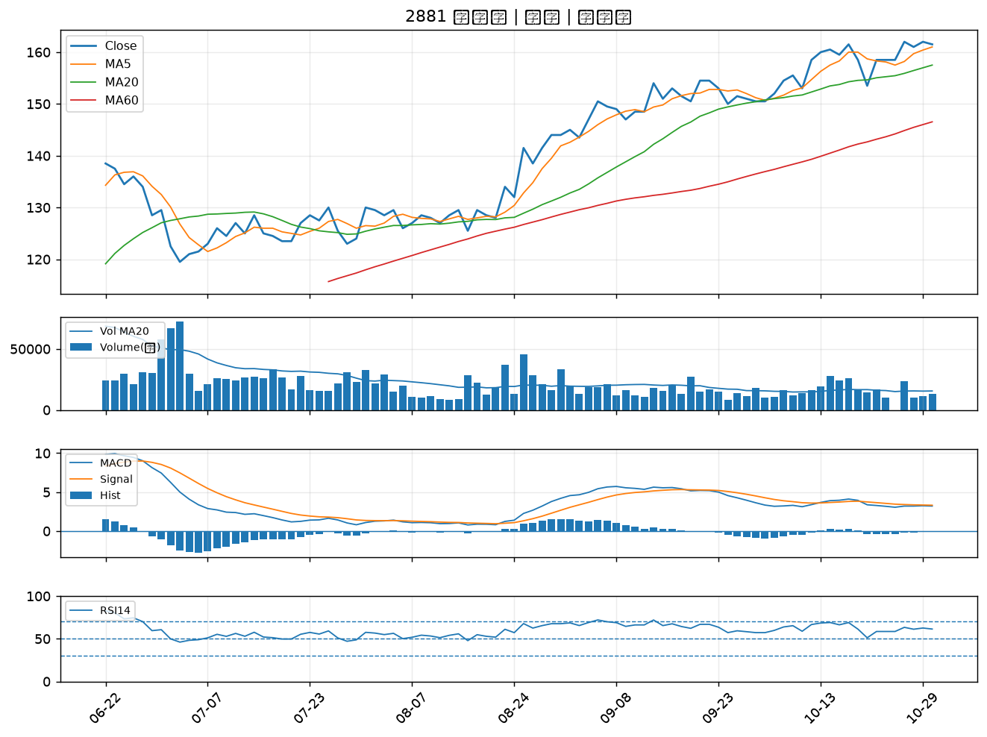

2889 國票金｜B級
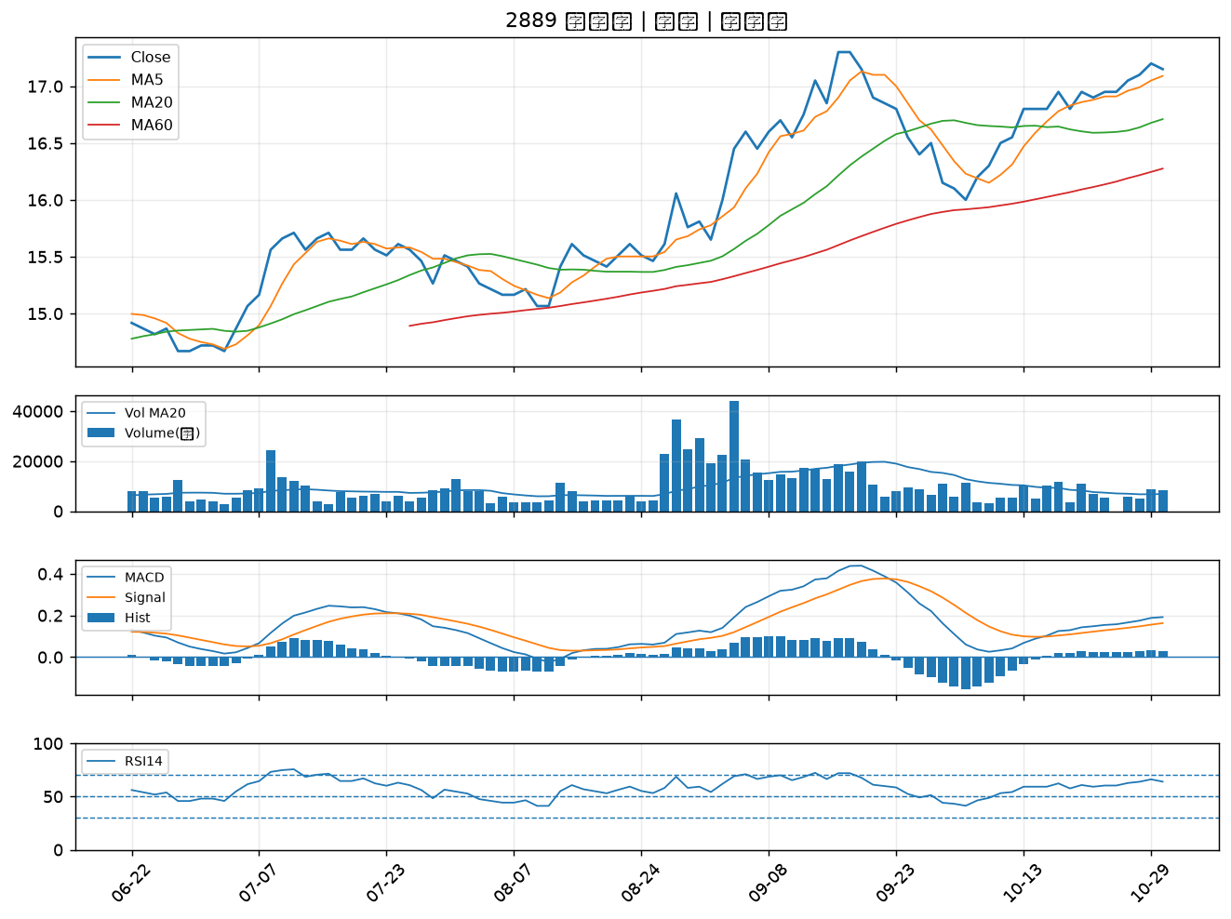

2254 巨鎧精密-創｜B級
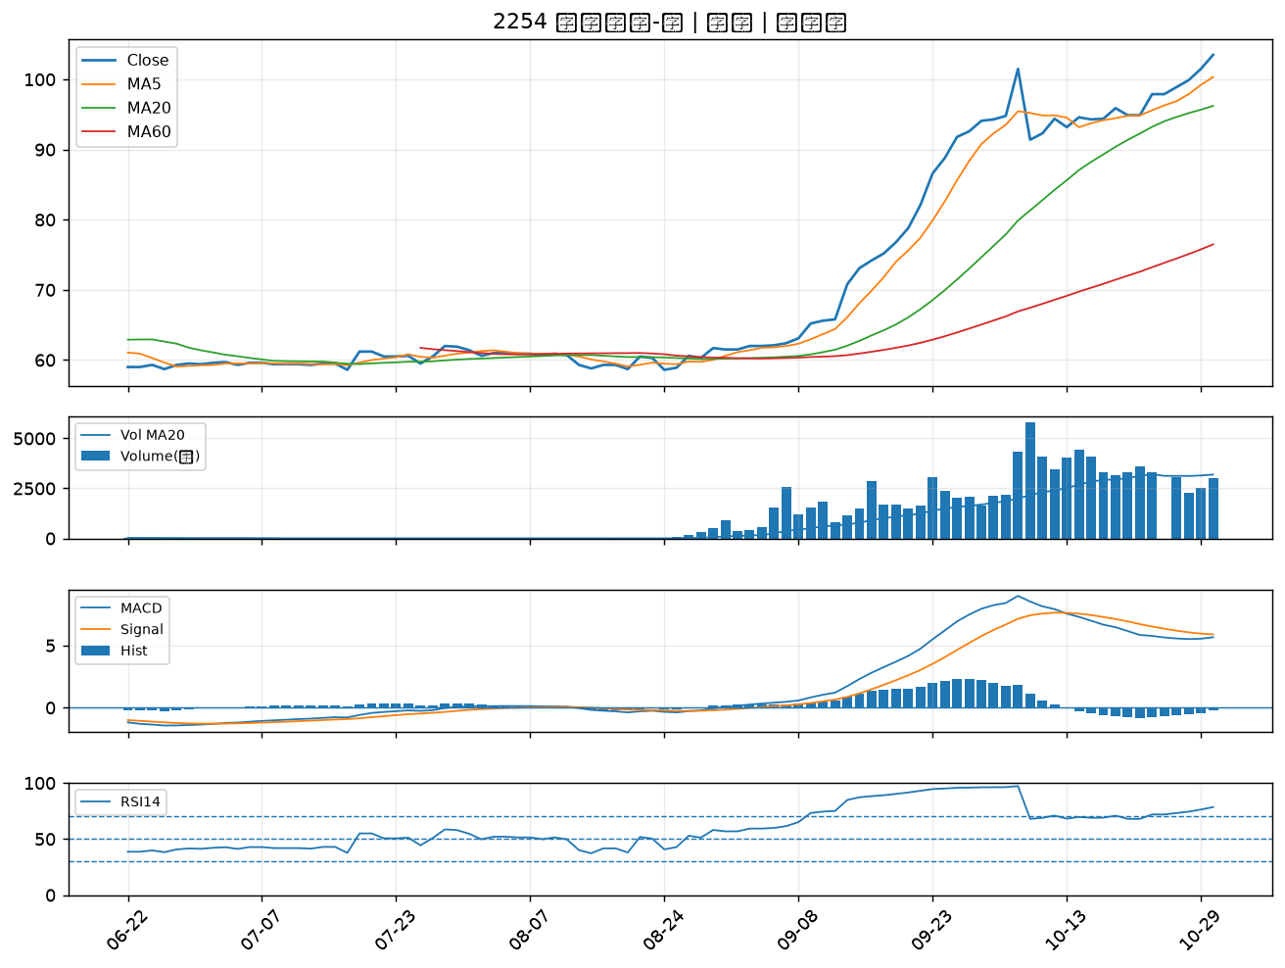

4904 遠傳｜B級
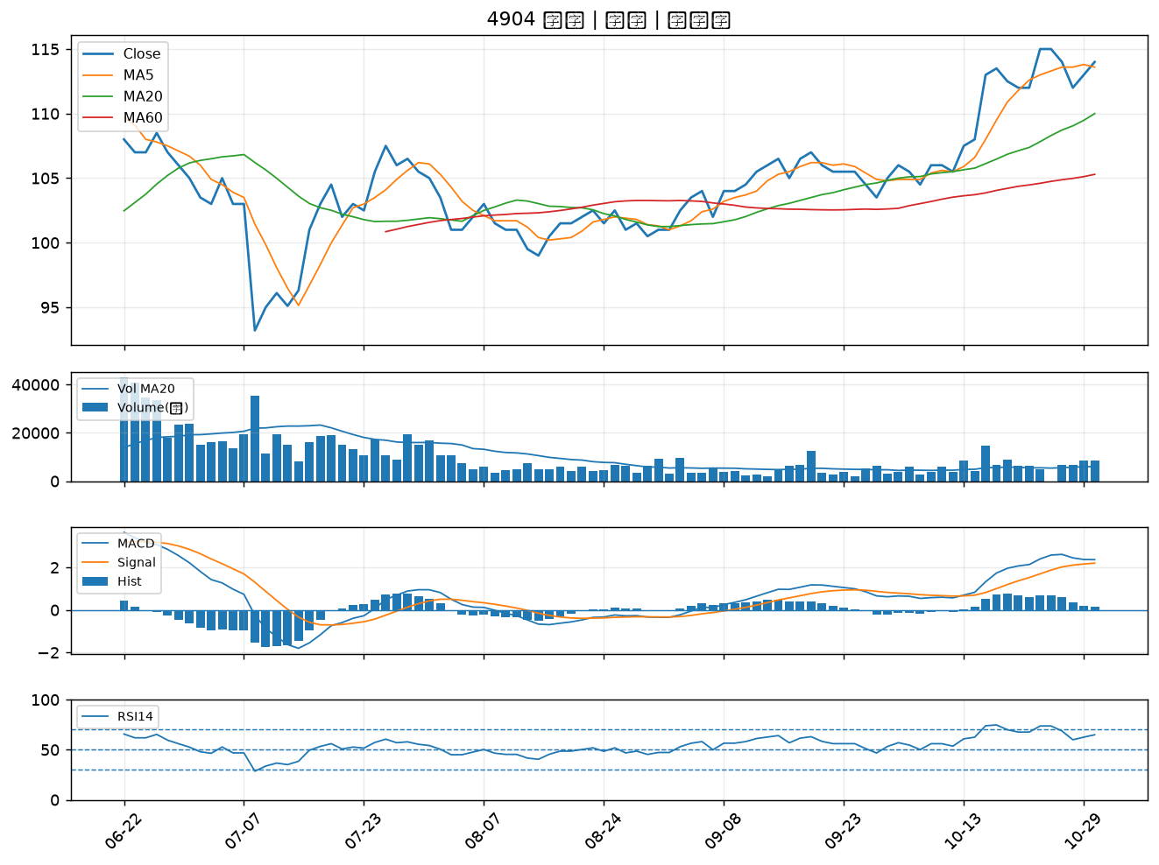

4714 永捷｜B級
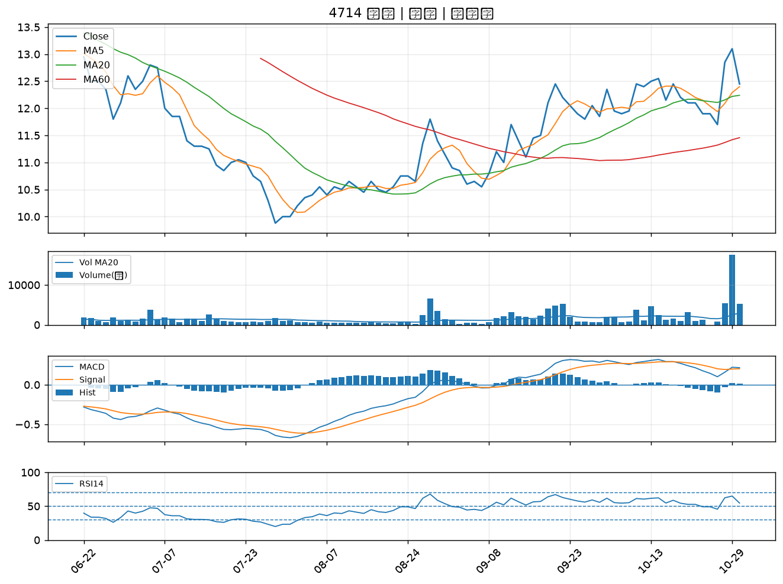

1101 台泥｜B級
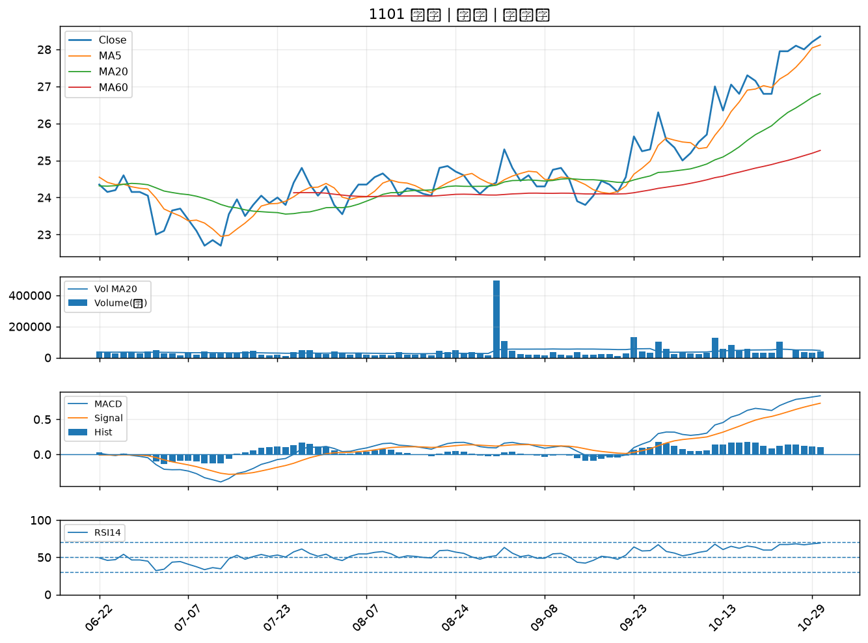

2882 國泰金｜B級
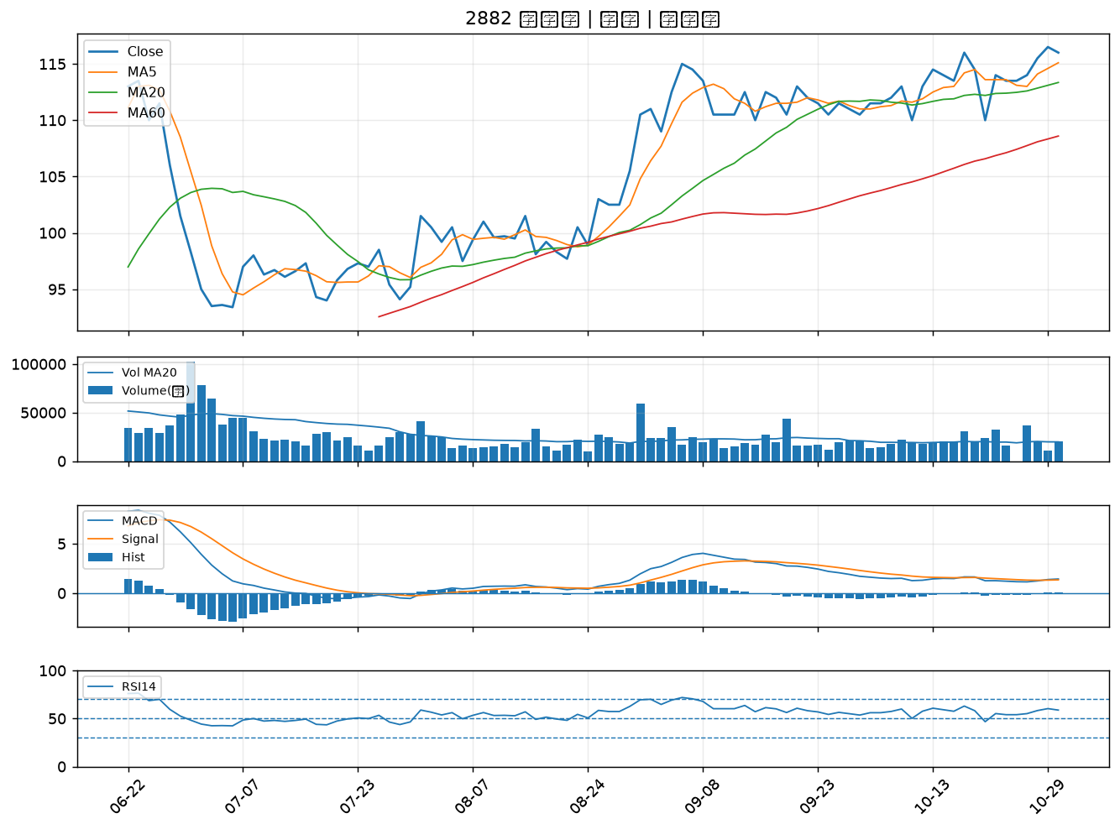

5880 合庫金｜B級
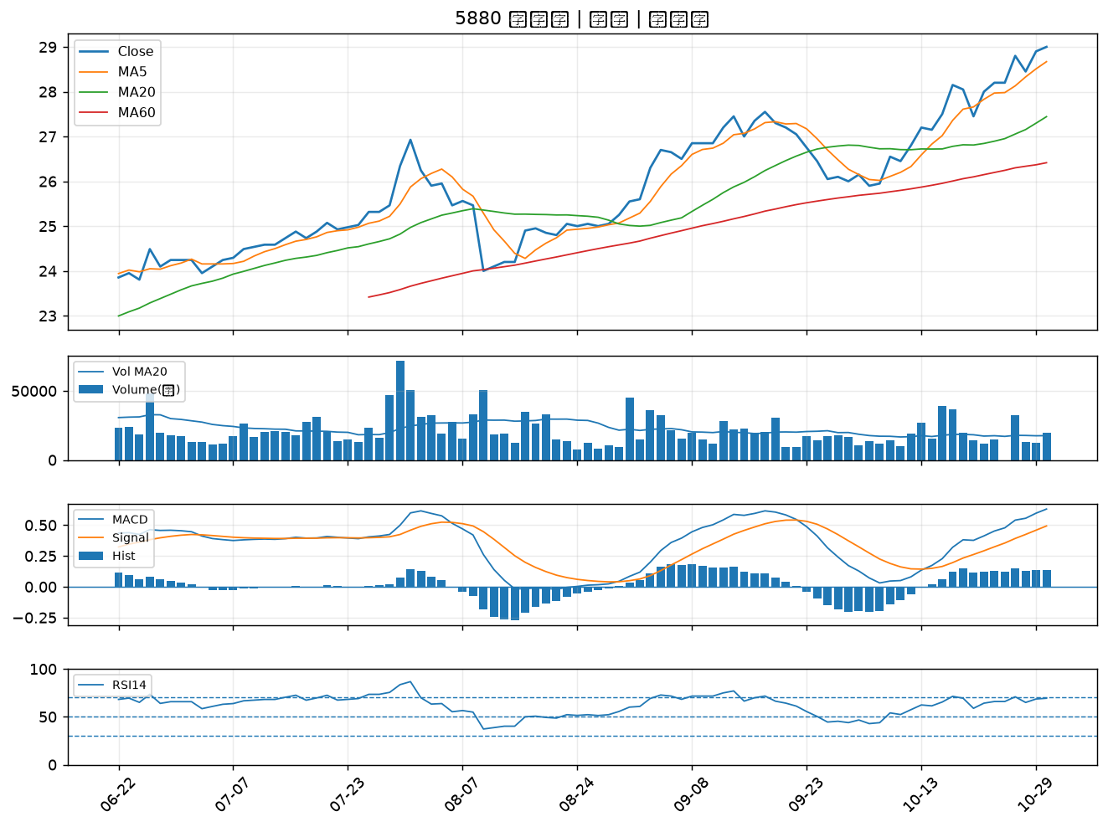

2033 佳大｜B級
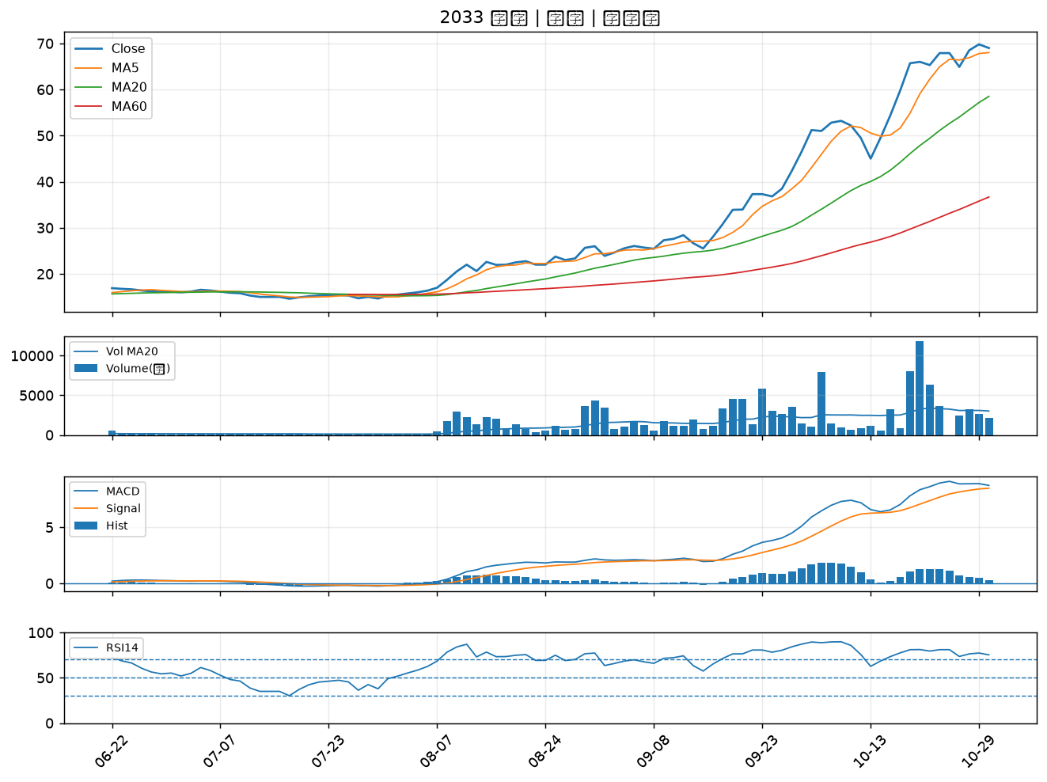

2886 兆豐金｜B級
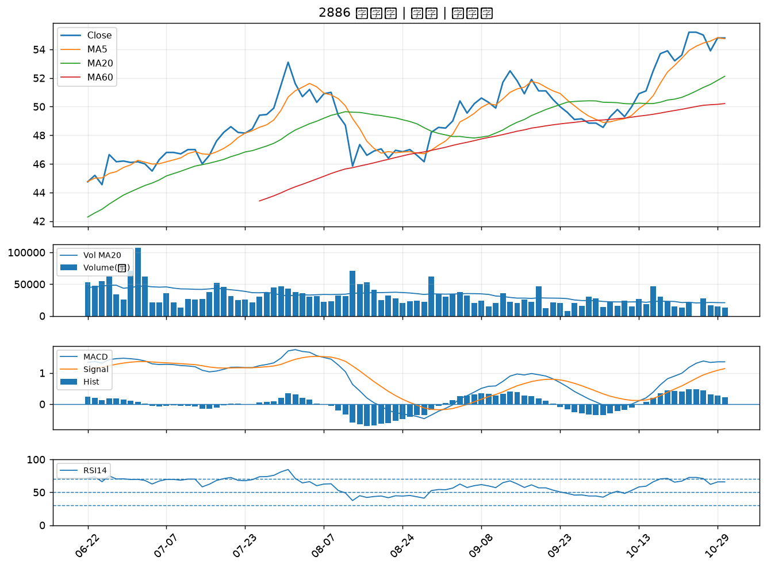

6415 矽力*-KY｜B級

